キャラ設定
●キャラ設定

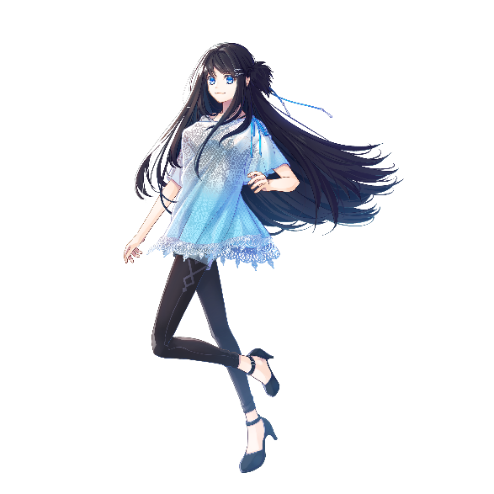
No. | 画像 | 名前 | 役割 | 年齢 | 人称 | 性格 | 趣味／嗜好 | SF要素 | 備考
1 |  | 花瀬 陽詩 | 語り部 | 23歳 | 私 | 明るい | クレーンゲーム | 機械の気持ちを読み取る事が出来る | 165cm
 |  | はなせ ひなた | 視点人物 | 高専新卒 | 君 | 活発 | しかし得意ではない |  | 私服勤務OK
 |  |  | ヒロイン |  | ○○さん |  |  |  | 黒髪／長髪
 |  |  | 会社の補佐 |  |  |  |  |  | 目の色／青
 |  |  |  |  |  |  |  |  | 巨乳
 |  |  |  |  |  |  |  |  | くびれと足は細い

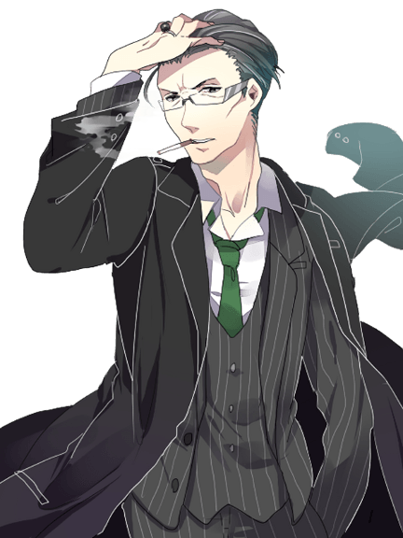
2 |  | 嵯峨 柊介 | ヒーロー | 33歳 | 俺 | クール | 煙草 | 右半身の皮膚の下は生体機械と融合 | 182cm
 |  | さが しゅうすけ | 恋の相手 |  | お前 | 冷静 | ※ヘビースモーカー | 皮膚は生体機械露出後は自動再生 | 私服OKだが常に黒スーツ
 |  |  | 会社員 |  | 呼び捨て | 実力派 | ゲーム等は意外と得意 | 生体機械時の目は赤 | 黒髪
 |  |  | ※上司的 |  |  |  |  | 生体機械時の体の色は黒 | 眼鏡
 |  |  |  |  |  |  |  |  | 黒目
 |  |  |  |  |  |  |  |  | 眉間にシワ
 |  |  |  |  |  |  |  |  | 仏頂面多め


3 |  | フワクワヒマワリ | マスコット |  | ボク |  | 花好き設定 | 内臓の人工知能がしゃべる | ○○花シリーズが存在
 |  |  |  |  | キミ |  |  |  | ヒマワリは夏限定モデル

プロット②
●プロット②（1000字程度）

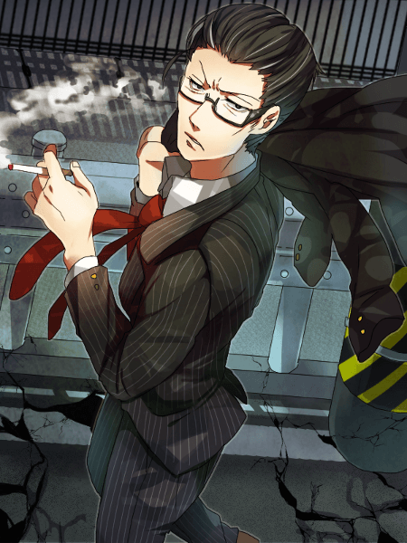
 | 【承】
 |  | ● | 今日もキメラが出て排除後の帰り道 | （★）
 |  | ● | サクって倒すの本当にヒーローは実力派だ
 |  | ● | 本当に格好良いな、並んで歩くの楽しいな
 |  | ● | 直帰なので、近所のショッピングモールで一緒に昼食
 |  | ● | 食事風景
 |  | ● | じれじれ両片想い風にヒーローからも脈在りそうな発言
 |  | ● | 会話により恋愛描写

プロット③
●プロット③（1000文字程度）


 | 【承】
 |  | ● | 食後、同じ階に併設されているゲームセンターの前を通りかかる
 |  | ● | お気に入りのマスコットが景品のクレーンゲームを見つける | （★）
 |  | ● | ヒーロー「やりたいならやればどうだ」
 |  | ● | ヒロインやる事にするも下手なのでとれない
 |  | ● | ヒーローがとってくれる
 |  | ● | ヒロインが喜ぶ、嬉しい
 |  | ● | じれじれの感じでヒーローが照れたりヒロインも照れたりする
 |  | ● | そこへ緊急連絡があり、キメラを討伐に行く事になる

プロット④
●プロット④（1000字程度）

 | 【転】
 |  | ● | 会社に指定された現場に行くも見当たらない
 |  | ● | きょろきょろしているとヒロインが襲われる
 |  | ● | ヒーローが庇う
 |  | ● | 戦闘風景（メインにしない程度にふんわり） | （★）
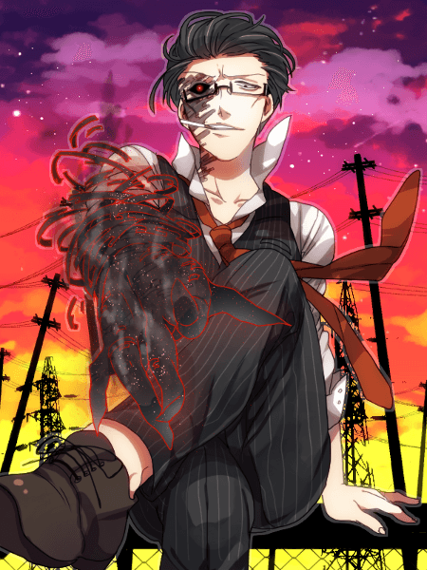
 |  | ● | 戦闘終了 | （★）
 |  | ● | 迷惑をかけたと謝るヒロイン
 |  | ● | お前が無事で良かったというヒーロー
 |  | ● | お前が大切だと伝えるヒーロー
 |  | ● | ヒロインがドキっとする
 |  | ● | ヒーローが告白する
 |  | ● | ヒロインが自分も好きだと告げる

プロット⑤
●プロット⑤
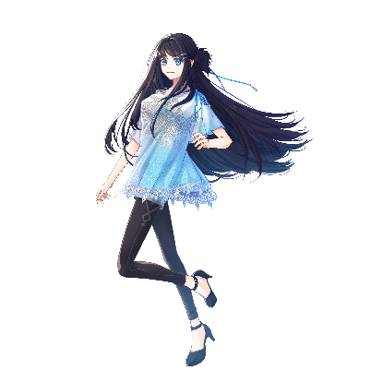
 | 【結】
 |  | ● | 相思相愛になる
 |  | ● | 両片想いの終了
 |  | ● | 仕事外のプライベートで初めて会い、デートする約束
 |  | ● | 待ち合わせ
 |  | ● | 服装をほめられる | （★）
 |  | ● | 今日もゲームセンターに行ってみようかと話す
 |  | ● | 手を繋ぐ
 |  | ● | 甘々でハッピーエンド
 |  | ● | 鞄には前回取ってもらったキーホルダー | （★）

